Pantalla 1
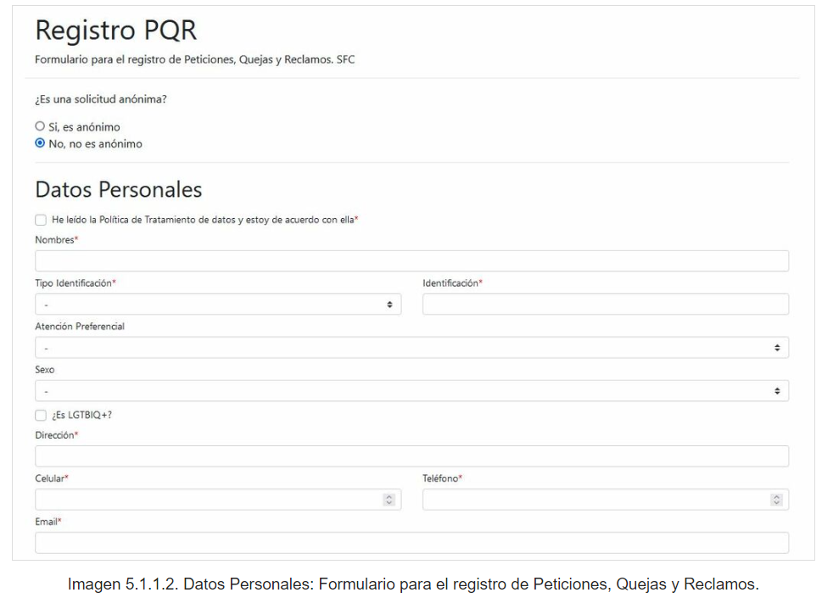

Nombre ┐Nulo? Tipo
----------------------------------------------------------------------------------------------------------------- -------- ----------------------------------------------------------------------------
COD NUMBER
MAYOR FLOAT(126)
MENOR FLOAT(126)
FEC_CARGA DATE
FEC_NUMERICA NOT NULL NUMBER

Pantalla 2
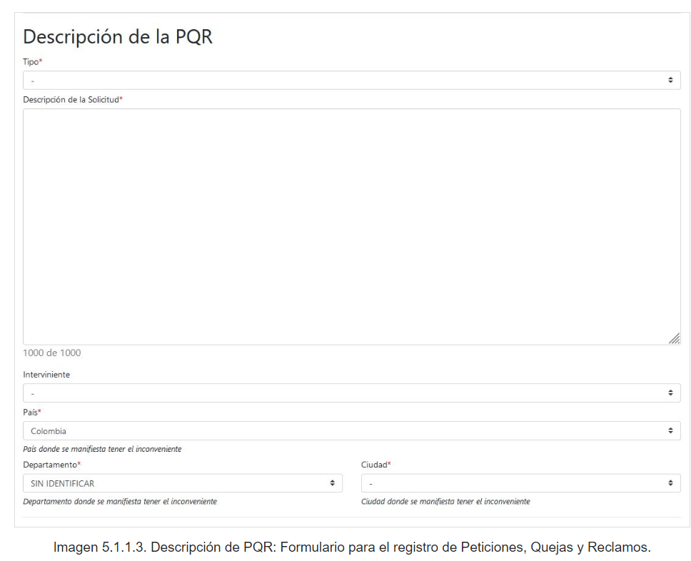

Nombre ┐Nulo? Tipo
----------------------------------------------------------------------------------------------------------------- -------- ----------------------------------------------------------------------------
FEC_ACT_NUM NOT NULL NUMBER
FEC_ACT DATE
DIAS_TRANS_ACT FLOAT(126)
PRD_AGR_ACT FLOAT(126)
DIAS_HAB_ACT FLOAT(126)
FEC_HOMLGD_MAYOR DATE
DIAS_TRANS_HOMLGD_MAYOR FLOAT(126)
PRD_AGR_HOMLGD_MAYOR FLOAT(126)
DIAS_HAB_HOMLGD_MAYOR FLOAT(126)
FEC_HOMLGD_MENOR DATE
DIAS_TRANS_HOMLGD_MENOR FLOAT(126)
PRD_AGR_HOMLGD_MENOR FLOAT(126)
DIAS_HAB_HOMLGD_MENOR FLOAT(126)

